UT29 LA05
Pro výpočet roztečí děr pro montáž lamel doplníme do tabulky "výšku UT profilu" a požadovaný počet lamel v "U" anebo "UT" profilu.
Po zadání hodnot uvidíme v tabulce vypočítané hodnoty roztečí děr a překrytí lamel [mm].
U výplně AL-LA05 pro vyznačení otvorů a uchycení lamel do profilů AL-U29 a AL-UT29 použijeme druhou drážku, na které si vyznačíme body pro otvory podle hodnot získaných z tabulky na zvolený počet lamel a výšku profilů AL-U29 a AL-UT29.
Z tabulky vybereme vypočítané hodnoty ze sloupce "Drážka" a postupně podle hodnot vyznačíme body pro otvory v příslušné drážce až po poslední lamelu. Díry značíme od začátku "U" anebo "UT" profilu.
Při montáži lamel AL-LA05 není nutné během značení bodů pro otvory rozlišovat pravý a levý "U" a "UT" profil.
Při montáži lamel do levého "U" a "UT" profilu je nutné použít hodnoty v opačném pořadí.
Doplňte hodnoty
 |  | 2000
Výška "UT" profilu | [mm] |  |  |  | konštanty | Výška
Počet lamel | [ks ] | 20 |  |  | výška lamely | 100
 |  |  |  |  | 100 | 200
 |  |  |  |  | výška prvej diery | 300
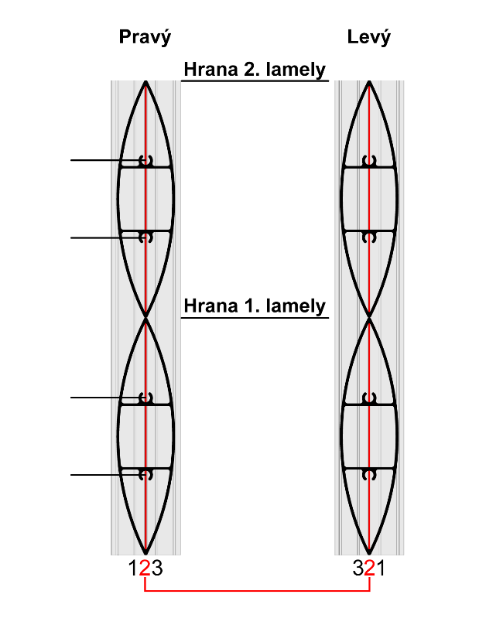
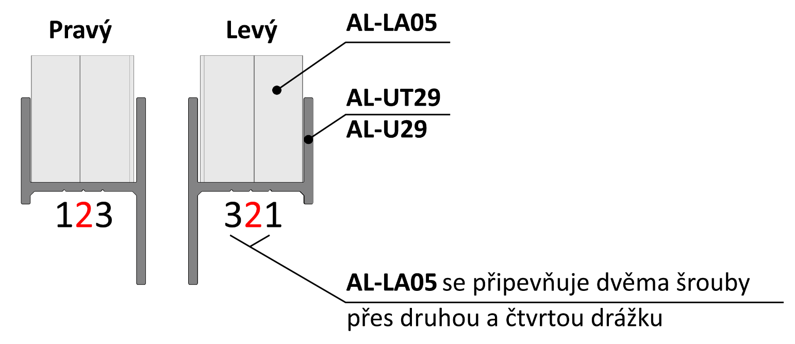
 |  |  |  |  | 33.8000825 | 400
 |  |  |  |  | ku dalsej diere | 500
 | Otvory v drážkach |  |  |  | 32.4 | 600
 |  |  |  |  | maximálne prekrytie | 700
Lamela | Drážka 2 [mm] | Drážka 2 [mm] | 166 |  | 0.1 | 800
1 | 34 | 66 |  |  |  | 900
2 | 134 | 166 | 134 |  |  | 1000
3 | 234 | 266 |  |  |  | 1100
4 | 334 | 366 |  |  |  | 1200
5 | 434 | 466 |  |  |  | 1300
6 | 534 | 566 | 66 |  |  | 1400
7 | 634 | 666 |  |  |  | 1500
Pořadí hodnot pro Pravý "U" a "UT" profil: Drážka 2, Drážka 2
Pořadí hodnot pro Levý "U" a "UT" profil: Drážka 2, Drážka 2
Poradie hodnôt pre Pravý "U" a "UT" profil: Drážka 2/4, Drážka 4/2
Poradie hodnôt pre Ľavý "U" a "UT" profil: Drážka 4/2, Drážka 2/4
8 | 734 | 766 | 34 |  |  | 1600
9 | 834 | 866 |  |  |  | 1700
10 | 934 | 966 |  |  |  | 1800
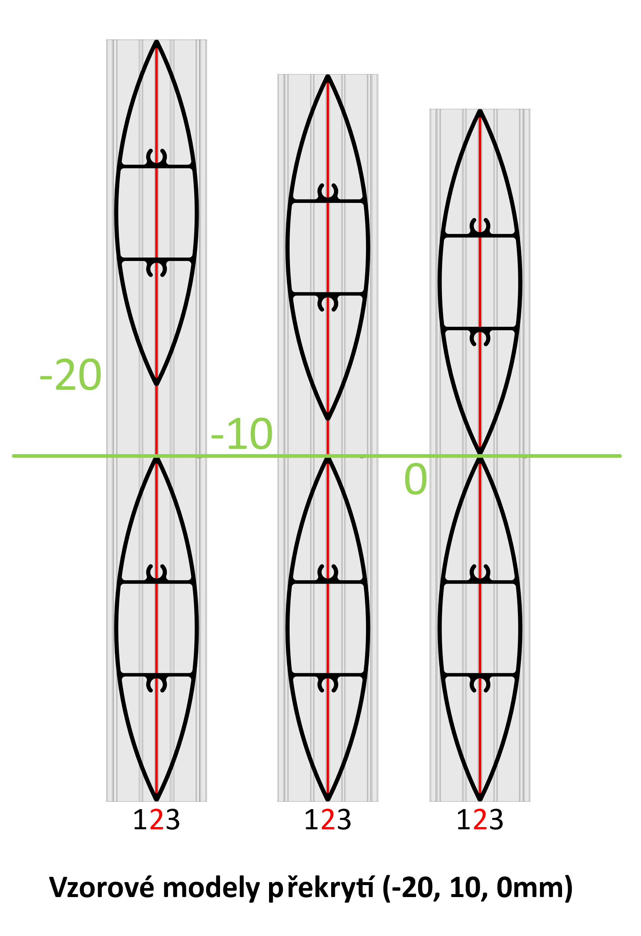
11 | 1034 | 1066 |  |  |  | 1900
12 | 1134 | 1166 |  |  |  | 2000
13 | 1234 | 1266 |  |  |  | 2100
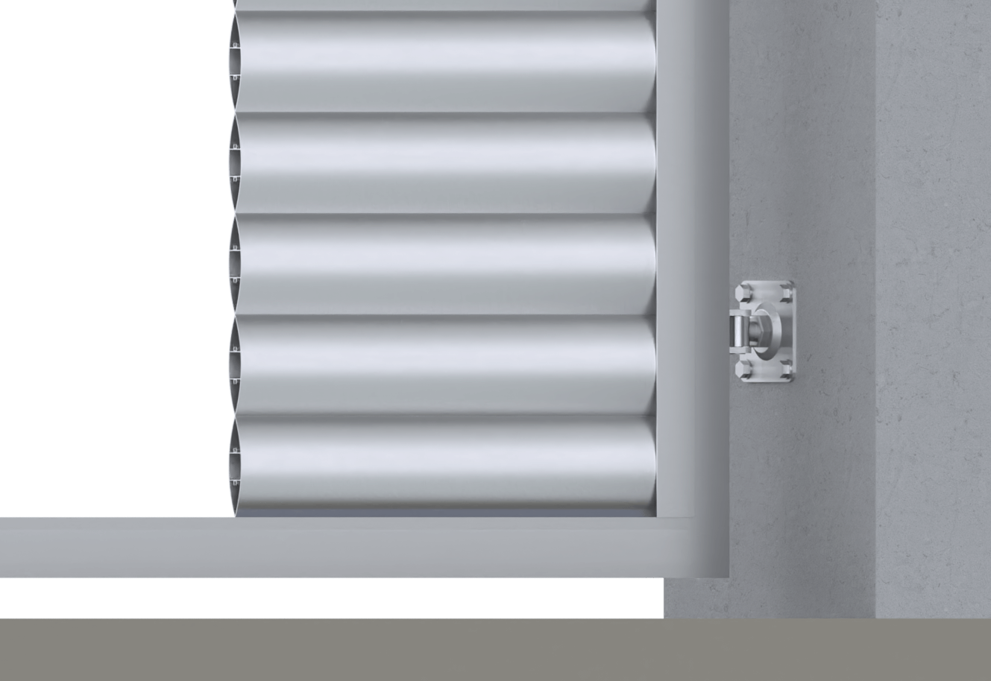
14 | 1334 | 1366 |  |  |  | 2200
15 | 1434 | 1466 |  |  |  | 2300
16 | 1534 | 1566 |  |  |  | 2400
Reálně (vypočítané) překrytí
17 | 1634 | 1666 |  |  |  | 2500
18 | 1734 | 1766 |  |  |  | 2600
19 | 1834 | 1866 |  |  |  | 2700
20 | 1934 | 1966 |  | 0.0
21 | 2034 | 2066
22 | 2134 | 2166
23 | 2234 | 2266 |  | Poznámka
24 | 2334 | 2366
25 | 2434 | 2466
26 | 2534 | 2566
27 | 2634 | 2666

